상품제안서
3M 스카치브라이트 홈기프트 15종 세트 | 상품코드: S46731

 |  |  |  |  |  |  | 02-713-8555 | www.synergygift.co.kr
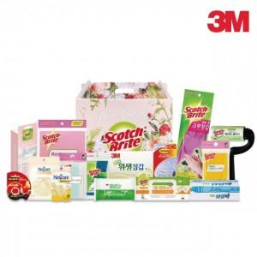

【상세/제작정보】

【인쇄/포장옵션】 | 라벨지(컬러) / 포장불가능

【공급단가】 | 수량 | 6~ | 50~ | 100~ | 300~ | 500~
*VAT별도 | 단가 | 39,680원 | 38,130원 | 36,270원 | 35,340원 | 34,720원

【상품 URL】 | https://www.synergygift.co.kr:443/src/goods_detail.php?gdno=46731

